案例
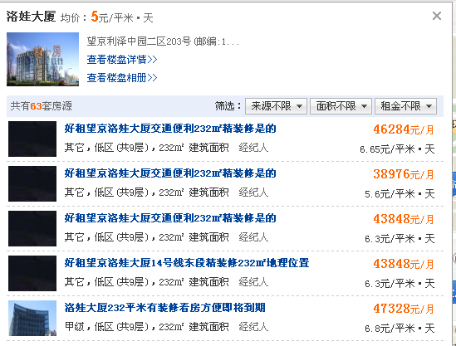
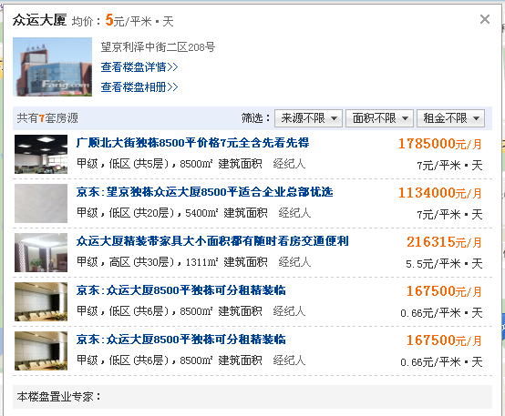

洛娃大厦 | 6.8 | 232 | 低区 | 2006 | 0.8
叶青大厦 | 7.6 | 800 | 高区 | 2004 | 0.77
众运大厦 | 7 | 5400 | 低区 | 2001 | 0.72

